Hoja1
Ejercicios capítulo 10
https://www.academia.edu/36908450/INGENIERIA_ECONOMICA_LELAND_BLANK_ANTHONY_TARQUIN_7MA_ED_

10.3) | 20%
 | TMAR A.I *( 1-TAX)= TMAR D.I

 | TMAR A.I = TMAR D.I. / (1-TAX)

10.6) | TR= 20.4%
 | Vp= 26.0%

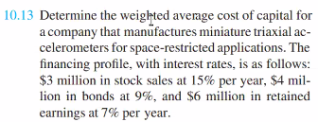
 |  |  | $5,000,000.00
10.12) | 25% |  | $50,000,000.00
 |  | Capital | 40% | $20,000,000.00

10.13) | Monto | Tasa | Fraccion Inv.
Acciones | $3,000,000.00 | 15% | 23.08% | 3.46%
Bonos | $4,000,000.00 | 9% | 30.77% | 2.77%
Utilidades Ret. | $6,000,000.00 | 7% | 46.15% | 3.23%
 | $13,000,000.00 |  | 100.00% | 9.46% | < este numero debe estar entre 15 y 7

10.27) | Re= DV/P + g | 7.20%

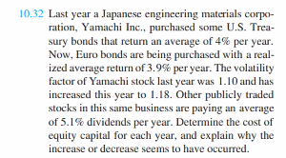
10.29) | Re=Rf+Beta(Rm-Rf)
 | 8.56%

 |  |  | Rf | Beta | Rm
10.32) | Año pasado | 5.21% | 4% | 1.1 | 5.10%
 | Este año | 5.32% | 3.90% | 1.18 | 5.10%

10.18
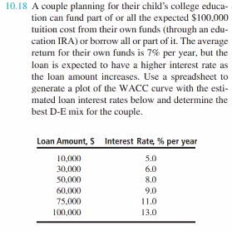
 | Deuda | Capital | Re/ Rd | Fracción Deuda | WACC
 | $- | $100,000 | 7% | 0 | 7.00%
0 | $10,000 | $90,000 | 5% | 0.1 | 6.80%
1 | $30,000 | $70,000 | 6% | 0.3 | 6.70%
2 | $50,000 | $50,000 | 8% | 0.5 | 7.50%
3 | $60,000 | $40,000 | 9% | 0.6 | 8.20%
4 | $75,000 | $25,000 | 11% | 0.75 | 10.00%
5 | $100,000 | $- | 13% | 1 | 13.00%

 | La mejor mezlca D-C es: |  | 30%-70%

10.21
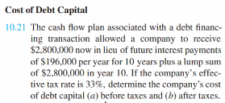
 | Antes de impuesto | Después de impuesto |  | 33%
0 | $2,800,000 | $2,800,000 |  | $-64,680
1 | $-196,000 | $-131,320 | $-131,320 | $-131,320
2 | $-196,000 | $-131,320
3 | $-196,000 | $-131,320
4 | $-196,000 | $-131,320
5 | $-196,000 | $-131,320
6 | $-196,000 | $-131,320
7 | $-196,000 | $-131,320
8 | $-196,000 | $-131,320
9 | $-196,000 | $-131,320
10 | $-2,996,000 | $-2,931,320
 | 7.0% | 4.7%

10.37
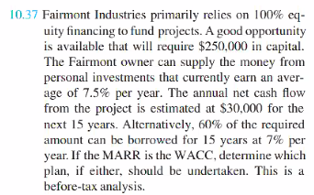
0 | $-250,000
1 | $30,000
2 | $30,000
3 | $30,000
4 | $30,000
5 | $30,000
6 | $30,000
7 | $30,000
8 | $30,000
9 | $30,000
10 | $30,000
11 | $30,000
12 | $30,000
13 | $30,000
14 | $30,000 | 100% Capital
15 | $30,000
TIR | 8.4% |  | WACC | 7.50%
Como TIR>= TMAR es aceptable.
VPN>0 Es aceptable

WACC= | 7.20%
60% | 7%
40% | 7.50%

Préstamo | $150,000 | La anualidad del préstamo= | $16,469.19 |  | Anualidad anterior | $30,000 | Flujo neto del proyecto
Inversión | $250,000 |  |  |  | Anualidad de $150K | $- | Pago de interés
Diferencia= | $100,000 | Capital propio invertido |  |  | Diferencia= | $30,000.00 | FNE

 | FNE= | Ingreso del proyecto-pago del préstamo |  |  | $13,530.81
0 | $-100,000
1 | $13,531
2 | $13,531
3 | $13,531
4 | $13,531
5 | $13,531
6 | $13,531
7 | $13,531
8 | $13,531
9 | $13,531
10 | $13,531
11 | $13,531
12 | $13,531
13 | $13,531
14 | $13,531
15 | $13,531
TIR | 10.51% | $21,695.63 | WACC
VPN >0 se acepta
Como Tir>=TMR entonces se puede hacer con la mezcla DC 60 40

